Calcul Prime de Productivité
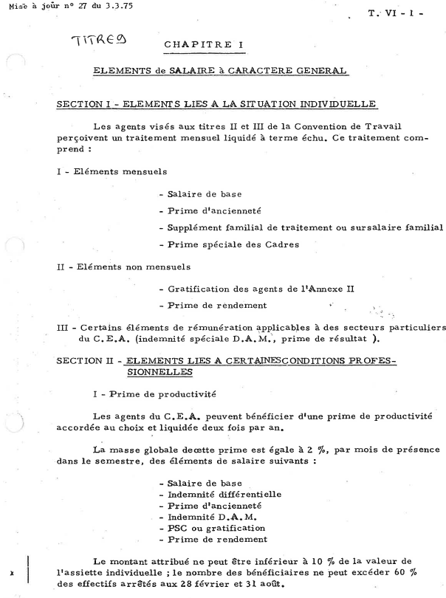
Conseils CFE-CGC : 2 paramètres à surveiller : Fréquence des primes de productivité ET % alloué
(24%= montant de votre apport théorique , en dessous vous êtes jugé moyennement performant, au dessus vous êtes reconnu plus performant que la moyenne)

Primes de productivité CEA |  |  |  | Règles : | Fréquence : | 2 semestres/5 | soit | 0.80 | fois/an
Date d'entrée au CEA :mars 2006 |  |  |  |  | Montant : | 24 | %* éléments section II -1 du Code de gestion |  |  | (2%/mois)

 |  |  |  |  | A | B | C | A+B+C
 | N° | Date | Montant (€) Prime Prod | Coefficient en pts | Salaire de référence (€) | Prime individuelle (€) | PSC (€) | Assiette individuelle (€) | Prime (% de l'assiette) | écart/théorie
 | 1 | Nov-07 | 1100 | 745 | 4000 | 550 | 393.17 | 4943.17 | 22.3 | -1.7
 | 2 | May-09 | 1100 | 757 | 4100 | 600 | 410.59 | 5110.59 | 21.5 | -2.5
 | 3 | Nov-10 | 1000 | 781 | 4200 | 740 | 432.05 | 5372.05 | 18.6 | -5.4
 | 4 | Nov-11 | 1100 | 781 | 4300 | 745 | 432.05 | 5477.05 | 20.1 | -3.9
 | 5 | May-13 | 1000 | 781 | 4300 | 745 | 432.05 | 5477.05 | 18.3 | -5.7
 | 6 | Nov-14 | 950 | 853.69 | 4400 | 840 | 451.41 | 5691.41 | 16.7 | -7.3
 | 7 | Nov-15 | 800 | 889.55 | 4600 | 920 | 474.33 | 5994.33 | 13.3 | -10.7
 | 8 | May-17 | 1200 | 889.55 | 4600 | 920 | 474.33 | 5994.33 | 20.0 | -4.0
nbre années |  | 9.50

 |  | Durée (ans) | 9.50
 |  | Fréquence | 0.84
 |  | ecart entre fréquence théorique et fréquence réelle des primes de prod | 0.04 | fréquence respectée !

Moyenne primes Prod |  |  | 1031 |  |  |  |  |  | 18.8 | INSUFFISANT en montant

Nota : une prime exceptionnelle ne pas être prise en compte.

